前年 サラダ
厨房
06/08/28
中村
厨房
06/08/25
田中
有機料理スペック |  |  |  |  |  | 調理責任者承認 |  | 作成者承認 |  | 目標作成日 |  |  | 2024-08-25
 |  |  |  |  |  |  |  |  |  | 開始予定日 |  |  | 2024-09-01
 |  |  |  |  |  |  |  |  |  | 内容見直し日 |  |  | 2024-10-25
 |  |  |  |  |  |  |  |  |  | 変更内容 |  |  | 具材の変更

No. |  |  | 有機サラダ 前年引継ぎ
カテゴリ |  |  | 料理 |  |  |  |  |  |  | 達成期限 |  |  | 2024-10-31
料理名 |  |  | 有機野菜サラダ |  |  |  |  |  |  | コース目標数 |  |  | 年間3600食
 |  |  |  |  |  |  |  |  |  | 単品目標数 |  |  | 年間60食
塩・水を除く重量割合
No | 食材 |  |  |  | 分量 |  | 単位 | 備考欄
1 | コリンキー |  |  | 有機 | 30 |  | ｇ
2 | ピーマン |  |  | 有機 | 20 |  | ｇ
3 | 人参 |  |  | 有機 | 20 |  | ｇ
4 | ミント |  |  | 有機 | 1 |  | ｇ
5
6
7 | 以下ドレッシング
8 | 人参 |  |  | 有機 | 2.5 |  | ｇ
9 | 黒酢 |  |  | 有機 | 3.5 |  | g
10 | 醤油 |  |  | 有機 | 3 |  | g
11 | グラニュー糖 |  |  | 有機 | 2 |  | g
12 | オリーブオイル |  |  | 有機 | 2.8 |  | g
13 |  |  |  |  |  |  |  |  | 有機 |  |  | 非有機
14 |  |  |  |  |  |  |  | 合計 | 80 |  | g | 0 |  | g
計 | 有機野菜サラダ |  |  |  | 80 |  | ｇ | 割合 | 100.0 |  | % | 0.0 |  | %

No | 作り方 |  |  |  |  |  |  | 写真
1 | 有機野菜をカット
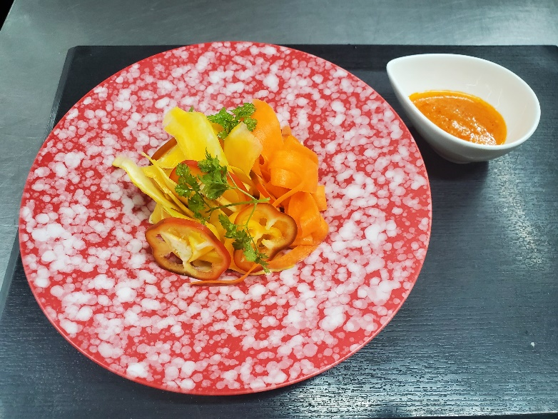
2 | 人参・コリンキー塩もみする

3 | 皿に盛りつける

4 | ドレッシング調合

5 | サラダにかける

6 | 完成

7

適合の 表示 |  | 有機料理の表示様式 |  |  | A.1 有機料理を提供する飲食店等の管理方法確認 Yes No
 |  | 記号による表示 |  |  | 記号により表示
 |  | 適合の表示内容 |  |  | 表示期間（ 通年 ）・方法（ メニューに掲載 ）

サラダ (1)
厨房
06/10/26
中村
厨房
06/10/25
田中
有機料理スペック |  |  |  |  |  | 調理責任者承認 |  | 作成者承認 |  | 目標作成日 |  |  | 2024-10-25
 |  |  |  |  |  |  |  |  |  | 開始予定日 |  |  | 2024-11-01
 |  |  |  |  |  |  |  |  |  | 内容見直し日 |  |  | 2024-12-25
 |  |  |  |  |  |  |  |  |  | 変更内容 |  |  | 具材の変更

No. |  |  | 有機サラダ №1
カテゴリ |  |  | 料理 |  |  |  |  |  |  | 達成期限 |  |  | 2024-12-31
料理名 |  |  | 有機野菜サラダ |  |  |  |  |  |  | コース目標数 |  |  | 年間3600食
 |  |  |  |  |  |  |  |  |  | 単品目標数 |  |  | 年間60食
塩・水を除く重量割合
No | 食材 |  |  |  | 分量 |  | 単位 | 備考欄
1 | カラシナ |  |  | 有機 | 30 |  | ｇ
2 | 水菜 |  |  | 有機 | 20 |  | ｇ
3 | 人参 |  |  | 有機 | 20 |  | ｇ
4 | ミント |  |  | 有機 | 1 |  | ｇ
5
6
7 | 以下ドレッシング
8 | 人参 |  |  | 有機 | 2.5 |  | ｇ
9 | 黒酢 |  |  | 有機 | 3.5 |  | g
10 | 醤油 |  |  | 有機 | 3 |  | g
11 | グラニュー糖 |  |  | 有機 | 2 |  | g
12 | オリーブオイル |  |  | 有機 | 2.8 |  | g
13 |  |  |  |  |  |  |  |  | 有機 |  |  | 非有機
14 |  |  |  |  |  |  |  | 合計 | 80 |  | g | 0 |  | g
計 | 有機野菜サラダ |  |  |  | 80 |  | ｇ | 割合 | 100.0 |  | % | 0.0 |  | %

No | 作り方 |  |  |  |  |  |  | 写真
1 | 有機野菜をカット

2 | 人参を塩もみする

3 | 皿に盛りつける

4 | ドレッシング調合

5 | サラダにかける

6 | 完成

7

適合の 表示 |  | 有機料理の表示様式 |  |  | A.1 有機料理を提供する飲食店等の管理方法確認 Yes No
 |  | 記号による表示 |  |  | 記号により表示
 |  | 適合の表示内容 |  |  | 表示期間（ 通年 ）・方法（ メニューに掲載 ）

サラダ (2)
厨房
06/12/30
中村
厨房
06/12/25
田中
有機料理スペック |  |  |  |  |  | 調理責任者承認 |  | 作成者承認 |  | 目標作成日 |  |  | 2024-12-25
 |  |  |  |  |  |  |  |  |  | 開始予定日 |  |  | 2025-01-01
 |  |  |  |  |  |  |  |  |  | 内容見直し日 |  |  | 2025-03-25
 |  |  |  |  |  |  |  |  |  | 変更内容 |  |  | 具材の変更

No. |  |  | 有機サラダ №2
カテゴリ |  |  | 料理 |  |  |  |  |  |  | 達成期限 |  |  | 2025-03-31
料理名 |  |  | 有機野菜サラダ |  |  |  |  |  |  | コース目標数 |  |  | 年間3600食
 |  |  |  |  |  |  |  |  |  | 単品目標数 |  |  | 年間60食
塩・水を除く重量割合
No | 食材 |  |  |  | 分量 |  | 単位 | 備考欄
1 | カリフラワー |  |  | 有機 | 30 |  | ｇ
2 | はつか大根 |  |  | 有機 | 20 |  | ｇ
3 | 人参 |  |  | 有機 | 20 |  | ｇ
4 | 菜花 |  |  | 有機 | 5 |  | ｇ
5
6
7 | 以下ドレッシング
8 | 人参 |  |  | 有機 | 2.5 |  | ｇ
9 | 黒酢 |  |  | 有機 | 3.5 |  | g
10 | 醤油 |  |  | 有機 | 3 |  | g
11 | グラニュー糖 |  |  | 有機 | 2 |  | g
12 | オリーブオイル |  |  | 有機 | 2.8 |  | g
13 |  |  |  |  |  |  |  |  | 有機 |  |  | 非有機
14 |  |  |  |  |  |  |  | 合計 | 84 |  | g | 0 |  | g
計 | 有機野菜サラダ |  |  |  | 84 |  | ｇ | 割合 | 100.0 |  | % | 0.0 |  | %

No | 作り方 |  |  |  |  |  |  | 写真
1 | 有機野菜をカット
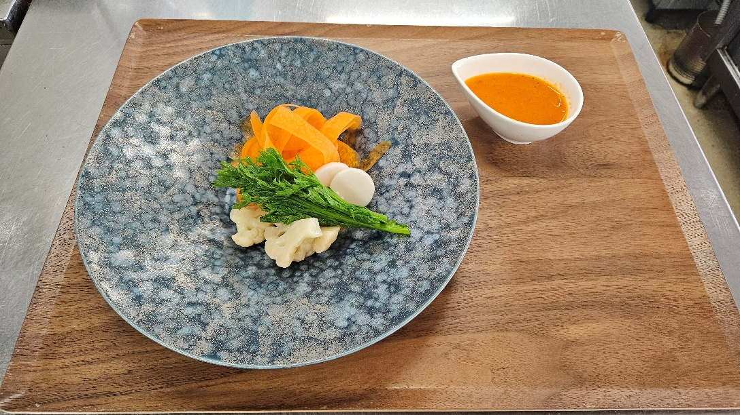
2 | 人参を塩もみする,カリフラワー・菜の花はボイル

3 | 皿に盛りつける

4 | ドレッシング調合

5 | サラダにかける

6 | 完成

7

適合の 表示 |  | 有機料理の表示様式 |  |  | A.1 有機料理を提供する飲食店等の管理方法確認 Yes No
 |  | 記号による表示 |  |  | 記号により表示
 |  | 適合の表示内容 |  |  | 表示期間（ 通年 ）・方法（ メニューに掲載 ）

サラダ (3)
厨房
07/03/26
中村
厨房
07/03/25
田中
有機料理スペック |  |  |  |  |  | 調理責任者承認 |  | 作成者承認 |  | 目標作成日 |  |  | 2025-03-25
 |  |  |  |  |  |  |  |  |  | 開始予定日 |  |  | 2025-04-01
 |  |  |  |  |  |  |  |  |  | 内容見直し日 |  |  | 2025-05-25
 |  |  |  |  |  |  |  |  |  | 変更内容 |  |  | 具材の変更

No. |  |  | 有機サラダ №3
カテゴリ |  |  | 料理 |  |  |  |  |  |  | 達成期限 |  |  | 2025-05-31
料理名 |  |  | 有機野菜サラダ |  |  |  |  |  |  | コース目標数 |  |  | 年間3600食
 |  |  |  |  |  |  |  |  |  | 単品目標数 |  |  | 年間60食
塩・水を除く重量割合
No | 食材 |  |  |  | 分量 |  | 単位 | 備考欄
1 | カラシナ |  |  | 有機 | 30 |  | ｇ
2 | たまねぎ |  |  | 有機 | 20 |  | ｇ
3 | カブ |  |  | 有機 | 20 |  | ｇ
4 | ビーツ |  |  | 有機 | 5 |  | ｇ
5
6
7 | 以下ドレッシング
8 | 人参 |  |  | 有機 | 2.5 |  | ｇ
9 | 黒酢 |  |  | 有機 | 3.5 |  | g
10 | 醤油 |  |  | 有機 | 3 |  | g
11 | グラニュー糖 |  |  | 有機 | 2 |  | g
12 | オリーブオイル |  |  | 有機 | 2.8 |  | g
13 |  |  |  |  |  |  |  |  | 有機 |  |  | 非有機
14 |  |  |  |  |  |  |  | 合計 | 84 |  | g | 0 |  | g
計 | 有機野菜サラダ |  |  |  | 84 |  | ｇ | 割合 | 100.0 |  | % | 0.0 |  | %

No | 作り方 |  |  |  |  |  |  | 写真
1 | 有機野菜をカット

2 | ビーツを塩もみする

3 | 皿に盛りつける

4 | ドレッシング調合

5 | サラダにかける

6 | 完成

7

適合の 表示 |  | 有機料理の表示様式 |  |  | A.1 有機料理を提供する飲食店等の管理方法確認 Yes No
 |  | 記号による表示 |  |  | 記号により表示
 |  | 適合の表示内容 |  |  | 表示期間（ 通年 ）・方法（ メニューに掲載 ）

サラダ (4)
厨房
07/05/30
中村
厨房
07/05/25
田中
有機料理スペック |  |  |  |  |  | 調理責任者承認 |  | 作成者承認 |  | 目標作成日 |  |  | 2025-05-25
 |  |  |  |  |  |  |  |  |  | 開始予定日 |  |  | 2025-06-01
 |  |  |  |  |  |  |  |  |  | 内容見直し日 |  |  | 2025-07-25
 |  |  |  |  |  |  |  |  |  | 変更内容 |  |  | 具材の変更

No. |  |  | 有機サラダ №4
カテゴリ |  |  | 料理 |  |  |  |  |  |  | 達成期限 |  |  | 2025-07-31
料理名 |  |  | 有機野菜サラダ |  |  |  |  |  |  | コース目標数 |  |  | 年間3600食
 |  |  |  |  |  |  |  |  |  | 単品目標数 |  |  | 年間60食
塩・水を除く重量割合
No | 食材 |  |  |  | 分量 |  | 単位 | 備考欄
1 | ズッキーニ |  |  | 有機 | 30 |  | ｇ
2 | たまねぎ |  |  | 有機 | 20 |  | ｇ
3 | カブ |  |  | 有機 | 20 |  | ｇ
4 | ビーツ |  |  | 有機 | 5 |  | ｇ
5 | ミント |  |  | 有機 | 2 |  | ｇ
6
7 | 以下ドレッシング
8 | 人参 |  |  | 有機 | 2.5 |  | ｇ
9 | 黒酢 |  |  | 有機 | 3.5 |  | g
10 | 醤油 |  |  | 有機 | 3 |  | g
11 | グラニュー糖 |  |  | 有機 | 2 |  | g
12 | オリーブオイル |  |  | 有機 | 2.8 |  | g
13 |  |  |  |  |  |  |  |  | 有機 |  |  | 非有機
14 |  |  |  |  |  |  |  | 合計 | 86 |  | g | 0 |  | g
計 | 有機野菜サラダ |  |  |  | 86 |  | ｇ | 割合 | 100.0 |  | % | 0.0 |  | %

No | 作り方 |  |  |  |  |  |  | 写真
1 | 有機野菜をカット

2 | ビーツを塩もみする

3 | 皿に盛りつける

4 | ドレッシング調合

5 | サラダにかける

6 | 完成

7

適合の 表示 |  | 有機料理の表示様式 |  |  | A.1 有機料理を提供する飲食店等の管理方法確認 Yes No
 |  | 記号による表示 |  |  | 記号により表示
 |  | 適合の表示内容 |  |  | 表示期間（ 通年 ）・方法（ メニューに掲載 ）

